상품제안서
5in1 큐브 멀티디스펜서 | 상품코드: F12738

 |  |  |  |  |  |  | 02-412-0044 | www.easy1.co.kr
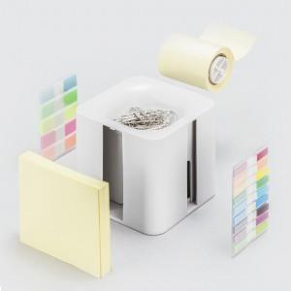 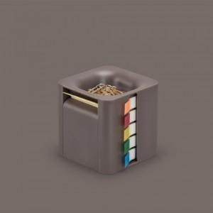 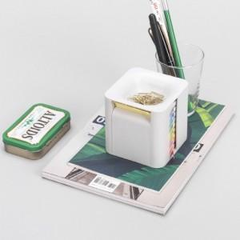

【상세/제작정보】 | 플레그 두 가지,접착메모지,롤타입 접착메모지,클립 다섯가지 필수 문구를 한곳에 모아놓은 오거나이저

【인쇄/포장옵션】 | 실크, 풀칼라 / 포장지포장

【공급단가】 | 수량 | 100~ | 300~ | 500~ | 1,000~ | 3,000~
*VAT별도 | 단가 | 7,500원 | 7,100원 | 6,950원 | 6,800원 | 6,700원

【상품 URL】 | http://www.easy1.co.kr/src/goods_detail.php?gdno=12738

